Estadísticas
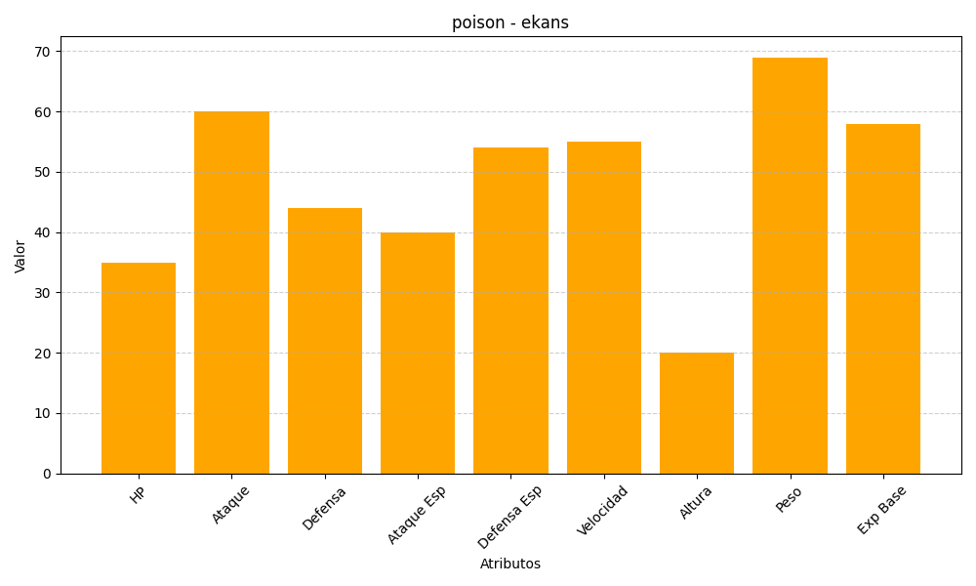
ID | Nombre | Tipo | HP | Ataque | Defensa | Ataque Especial | Defensa Especial | Velocidad | Altura | Peso | Experiencia Base
23 | ekans | poison | 35 | 60 | 44 | 40 | 54 | 55 | 20 | 69 | 58

